总表
2026 服装BU用户调研需求 |  |  |  |  |  |  |  |  |  | 部门 | 品牌 | 总费用 CNY | 战规-首付款 | 品牌-尾款 |  |  | 2批 | EK新增
序号 | 项目 | 项目描述 | 总金额 | 备注 | 服装BU品牌中心 | 战规部 | 战规比例 | 实际合同金额 | 备注 | 品牌1部 | CF（800样本） | ￥56,000 | ￥28,000 | ￥28,000 | ￥84,000 | 首付款 | 175200 | 14400
1 | COOFANDY/EKOUAER/AVIDLOVE品牌漏斗指数调研-2026年底 | 品牌漏斗的指数年度追踪和对比 | ￥300,000 | 3个品牌共30W | 150,000 | 150,000 | 50% | ￥350,400 | 6品牌合同金额￥350400， 其中EK增加了￥14400（尾款） *战规支付首款￥175200, 品牌尾款￥175200（1部+2部） |  | AV（800样本） | ￥56,000 | ￥28,000 | ￥28,000 |  | 尾款 | 175200
2 | ZG,AR,PS的品牌调研 | 定量+定性，用户洞察、产品认知、营销活动、品牌指数、场景品类延展 | ￥1,500,000 | *50W/品牌 | 750,000 | 750,000 | 50% |  |  |  | PS（800样本） | ￥56,000 | ￥28,000 | ￥28,000
3 | 品牌核心场景&品类延展（CF,AV,EK) | CF/AV/EK:各2次问卷，共6次 | ￥376,158 |  | 188,079 | 188,079 | 50% |  |  | 品牌2部 | ZG（800样本） | ￥56,000 | ￥28,000 | ￥28,000 | ￥91,200
4 | 竞品深度调研-专家访谈约 | 如CF/EK/AV/AR/ZG/PS品牌线下， CF和EK中高端需求预计8人 | ￥56,800 |  | 28,400 | 28,400 | 50% |  |  |  | AR（800样本） | ￥56,000 | ￥28,000 | ￥28,000
5 | 日常定量问卷需求 | 服装BU及品牌中心日常调研支持预计4次。 如6品牌线下渠道用户调研、 EK/CF中高端用户调研 | ￥250,772 |  | 125,386 | 125,386 | 50% |  |  |  | EK （1100样本） | ￥70,400 | ￥35,200 | ￥35,200
6 | 日常定性调研需求 | 服装BU及品牌中心日常调研支持，每个品牌12组按需求支持定量调研。内部+外部。 如新品类/中高端用户调研 | ￥150,000 | 15%的Buffer、招募难度 全年约72组，288人 | 75,000 | 75,000 | 50% |  |  | 共计 |  |  | ￥175,200 | ￥175,200 | ￥175,200
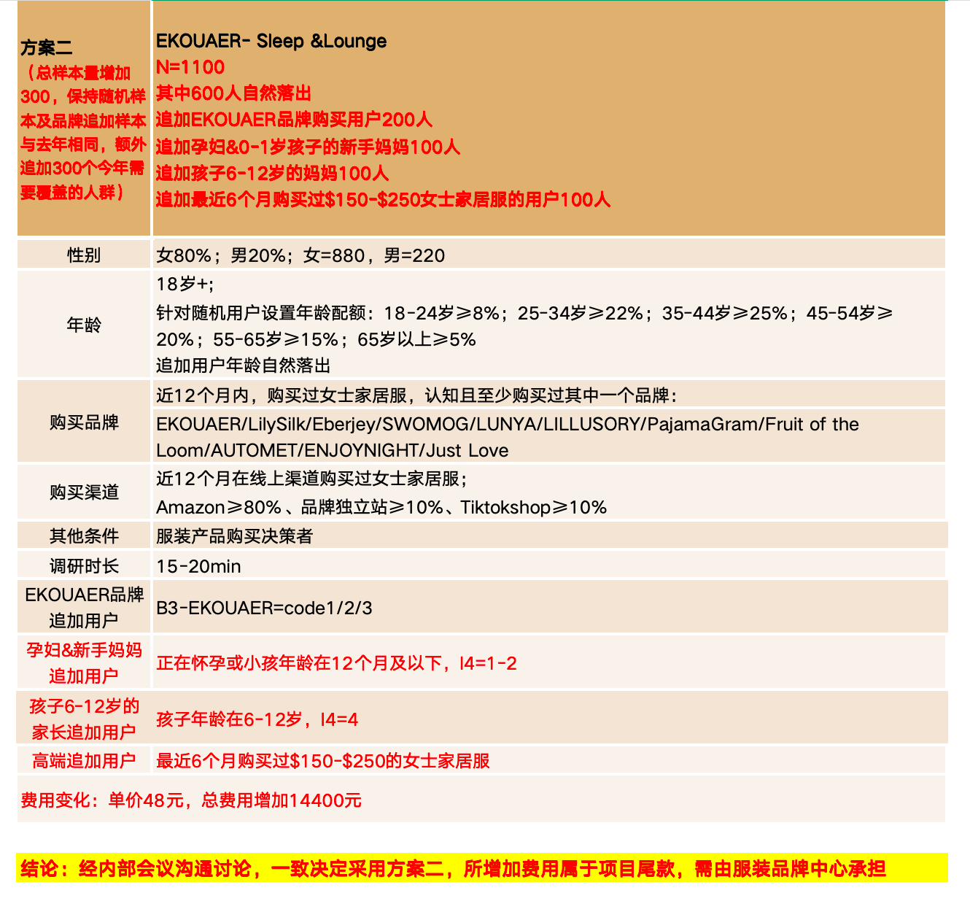
7 | 战规人力成本 |  | ￥320,000 |  | 160,000 | 160,000 | 50%
 |  | 人员成本合计 | ￥320,000 |  | 160,000 | 160,000
 |  | 项目费用合计 | ￥2,633,730 |  | 1,316,865 | 1,316,865
 |  | 合计 | ￥2,953,730 |  | 1,476,865 | 1,476,865

 |  | 比去年高了： | ￥35,530 |  |  |  |  | ￥1,449,600

 |  |  |  |  |  |  |  |  | 189600

 |  |  |  | 24

